المؤشرات الكلية

سوق العراق للاوراق المالية
جلسة الاحد 2026/8/30 |  |  |  | تقرير أسعار الأسهم المتداولة لسوق العراق للأوراق المالية
الجلسة (150)
الاسهم المتداولة المدرجة و OTC |  |  | 26,207,993,878 |  |  | قيمة الأسهم المتداولة المدرجة و OTC |  | 2,582,834,397 |  |  | صفقات الشركات المدرجة وOTC | 1029
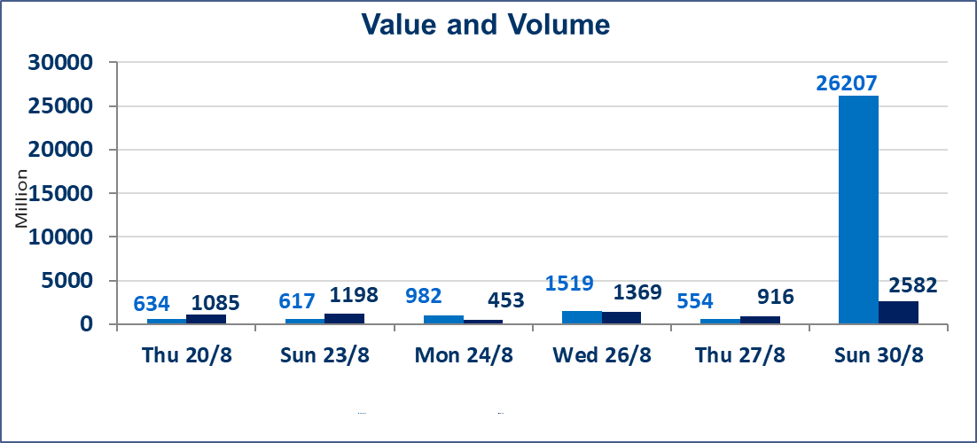
المؤشر60 ISX اليوم | 1014.02 |  | نقطة |  |  | المؤشر15 ISX اليوم | 1245.55 | نقطة
المؤشر 60 ISX السابق | 1015.00 |  | نقطة |  |  | المؤشر 15 ISX السابق | 1245.95 | نقطة
نسبة التغير | -0.10 |  | % |  |  | نسبة التغير | -0.03 | %
عدد النقاط | -0.98 |  | نقطة |  |  | عدد النقاط | -0.40 | نقطة

الشركات المدرجة | 103 | OTC | 22 | 125 |  | الشركات غير المتداولة المدرجة | 33 | OTC | 21 | 54
الشركات المتداولة | 51 | OTC | 1 | 52 |  | الشركات المرتفعة |  |  | 9
شركات الهيئة العامة |  |  |  | 1 |  | الشركات المنخفضة |  |  | 18
الموقوفة بقرار من هيأة الأوراق المالية |  |  |  | 18
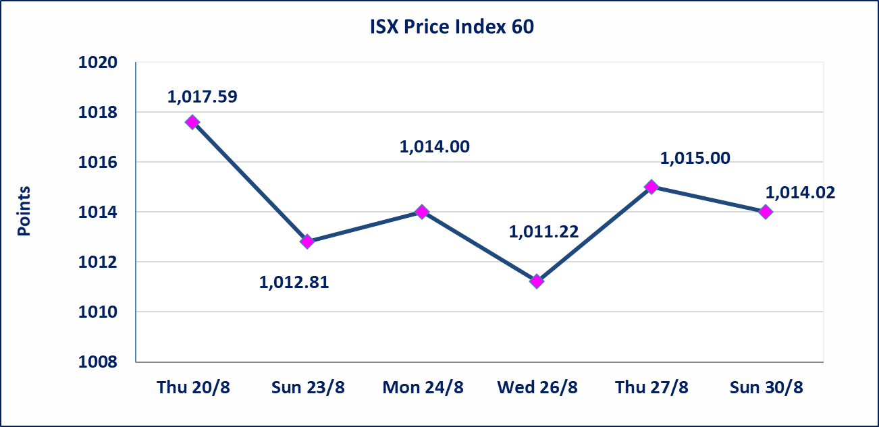
 |  |  |  |  |  | 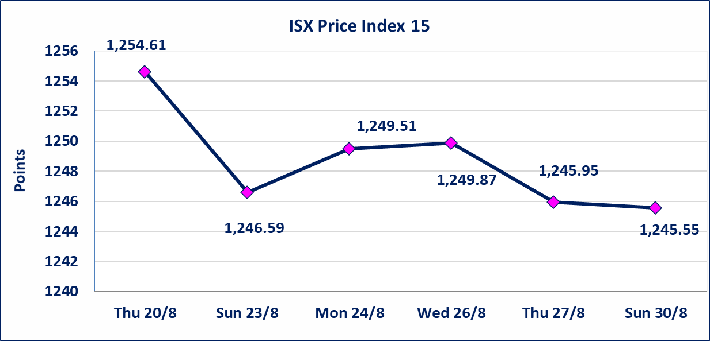
الاوامر الخاصة | نفذت شركة براعم الخير للوساطة أمر متقابل مقصود على أسهم شركة مصرف القابض بعدد أسهم (24,800,000,000) سهم، وقيمة بلغت (1,736,000,000) دينار، في زمن الجلسة الاضافي (بعد الساعة 1 ظهراً) وفقاً لاجراءات تنفيذ الصفقات الكبيرة.
* | استنادا الى كتاب هيأة الاوراق المالية المرقم 1505/10 في 2026/8/13 سيتم ايقاف التداول على اسهم الشركات اعتبارا من جلسة الاثنين 2026/8/17 لعدم الالتزام بمتطلبات الافصاح المالي وتقديم الحسابات الختامية لعام 2025 (مصرف سومر التجاري ،مصرف الموصل ، مصرف الاتحاد العراقي ، مصرف المتحد ، مصرف العالم ،مصرف امين العراق ،فنادق عشتار ، الوطنية للاستثمارات السياحية ، الحديثة للانتاج الحيواني ، بابل للانتاج الحيواني) واستمرار التداول على الشركات ( العراقية لصناعة الكارتون ، الصناعات الالكترونية ، الصناعات الخفيفة ، صناعة المواد الانشائية ، العراقية لنقل المنتجات النفطية ، بادية للنقل العام ، فندق فلسطين ، فندق السدير) واستمرار ايقاف التداول على الشركات (الخير للاستثمار المالي،الباتك للاستثمار المالي،بين النهرين للاستثمارات المالية،الزوراء للاستثمار المالي، العراقية للنقل البري، مصرف بابل ، مصرف الشمال، مصرف زين العراق).
الوطنية للصناعات الغذائية (INFF) | تم البدء بعمليات ايداع شهادات اسهم المساهمين لشركة الوطنية للصناعات الغذائية إعتباراً من جلسة الاحد 2026/5/24 وسيتم اطلاق التداول لحين اكمال انتهاء الاجراءات في مركز الايداع في منصة الشركات غير المدرجة ISX-OTC.
الحد الأعلى والادنى للتغير في السعر | نسبة التغير الحدود الدنيا للحركة السعرية للاسهم من (5% الى 10%) والحدود العليا من(10% الى 25%)في كافة المنصات ماعدا منصة OTC.
Web site : www.isx-iq.net E-mail : info-isx@isx-iq.net |  |  |  |  | 07834000034 - 07711211522 : ص . ب :3607 العلوية الهاتف |  |  |  |  |  | بغداد /الكرادة/ قرب المسرح الوطني /مجاور مصرف الخليج التجاري

نسبة التغير
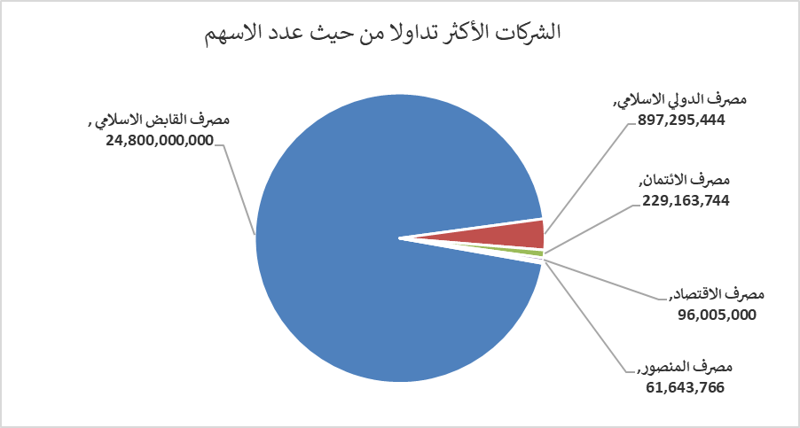
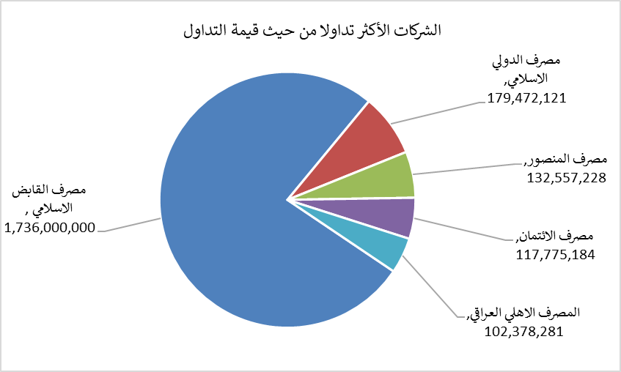
الشركات الأكثر ارتفاعاً وانخفاضاً

نسبة التغير لاسعار الاغلاق الاكثر ارتفاعاً |  |  |  | نسبة التغير لاسعار الاغلاق الاكثر انخفاضاً
اسم الشركة | اغلاق | التغير(%) | الاسهم المتداولة | اسم الشركة | اغلاق | التغير (%) | الاسهم المتداولة
الحمراء للتامين | 5.300 | 17.78 | 689,824 | مصرف الطيف الاسلامي | 0.670 | -9.46 | 144,410
الامين العقارية | 1.820 | 2.82 | 1,337,775 | انتاج الالبسة الجاهزة | 2.300 | -9.45 | 321,837
المنصور للصناعات الدوائية | 2.290 | 2.69 | 317,930 | مصرف الدولي الاسلامي | 0.200 | -9.09 | 897,295,444
الهلال الصناعية | 1.400 | 2.19 | 50,000 | الكندي لانتاج اللقاحات البيطرية | 2.550 | -5.56 | 433,187
الخياطة الحديثة | 7.500 | 1.76 | 383,000 | التمورالعراقية | 2.150 | -4.02 | 500,102

الشركات الاكثر نشاطا حسب الاسهم المتداولة (حجم التداول) |  |  |  | الشركات الاكثر نشاطا حسب القيمة المتداولة
اسم الشركة | اغلاق | التغير(%) | الاسهم المتداولة | اسم الشركة | اغلاق | التغير (%) | القيمة المتداولة
مصرف القابض الاسلامي | 0.070 | 0.00 | 24,800,000,000 | مصرف القابض الاسلامي | 0.070 | 0.00 | 1,736,000,000
مصرف الدولي الاسلامي | 0.200 | -9.09 | 897,295,444 | مصرف الدولي الاسلامي | 0.200 | -9.09 | 179,472,121
مصرف الائتمان | 0.510 | -3.77 | 229,163,744 | مصرف المنصور | 2.150 | 0.00 | 132,557,228
مصرف الاقتصاد | 0.260 | 0.00 | 96,005,000 | مصرف الائتمان | 0.510 | -3.77 | 117,775,184
مصرف المنصور | 2.150 | 0.00 | 61,643,766 | المصرف الاهلي العراقي | 3.900 | -0.51 | 102,378,281

